Tabelle2
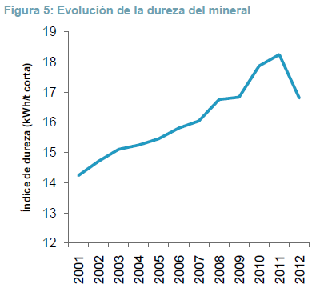
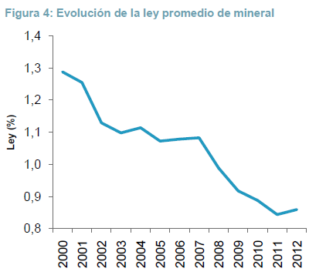

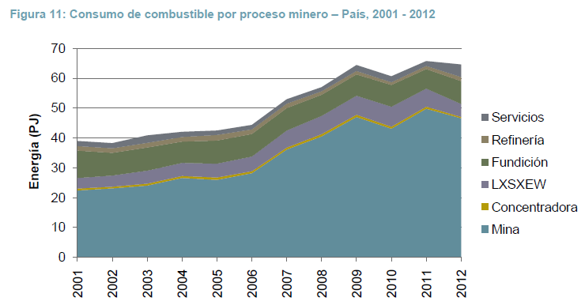
Ejemplo transporte de camiones (pag 13)
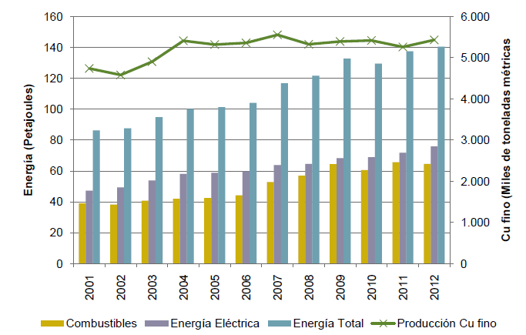
Ley cobre 2000 | 1.29%
Ley cobre 2012 | 0.89%

Transporte camión | 290.3 | Ton métricas

Cobre transportado 2000 | 3744.87 | kg
Cobre transportado 2012 | 2583.67 | kg

Aumento dureza

Indice trabajo
2000 | 14.24 | kWh/t corta
2012 | 16.81 | kWh/t corta

Proceso | Tipo de energía | Energía (TJ) | MJ/TMF | MJ/TM | Energía (TJ) | MJ/TMF | MJ/TM
 |  | 2011 |  |  | 2012
Mina rajo | Combustibles | 48776.6 | 7719.7 | 56.9 | 45864.1 | 7412.5 | 54.4
 | Electricidad | 4130.9 | 653.8 | 4.9 | 3853.3 | 591.5 | 4.3
 | Total | 52907.5 | 8373.5 |  | 49717.4 | 8004

Mina subterránea | Combustibles | 981.7 | 1393.2 | 12.6 | 711.6 | 1053.7 | 9.5
 | Electricidad | 1528.6 | 2169.4 | 19.8 | 1733.8 | 2356.5 | 21.7
 | Total | 2510.3 | 3562.6 |  | 2445.4 | 3410.2

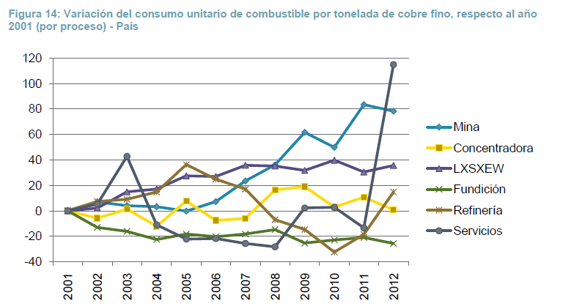
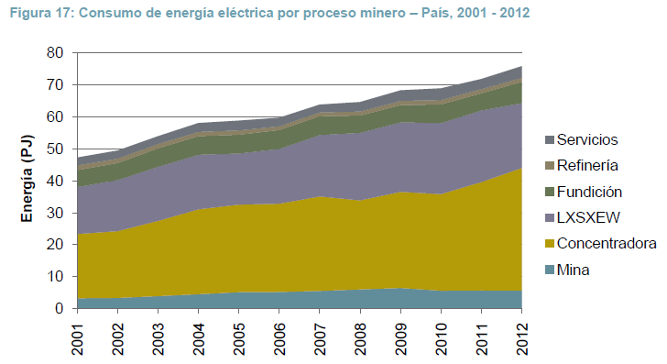
Mina | Combustibles | 49758.3 | 6986.2 | 52.6 | 46575.7 | 6790.2 | 50.7
 | Electricidad | 5659.5 | 840.5 | 6.4 | 5587 | 769.7 | 5.7
 | Total | 55417.8 | 7826.7 |  | 52162.7 | 7559.9

Concentradora | Combustibles | 733.6 | 222.2 | 1.8 | 457 | 201.9 | 1.3
 | Electricidad | 33946.5 | 10283.5 | 79.5 | 38441.8 | 11071.1 | 80.8
 | Total | 34680.1 | 10505.7 |  | 38898.8 | 11273

LX-SX-EW | Combustibles | 6023.9 | 2975.1 | 12.5 | 4327 | 3091.4 | 11.2
 | Electricidad | 22409.3 | 11067.4 | 46.3 | 20272.4 | 10835.2 | 41.8
 | Total | 28433.2 | 14042.5 |  | 24599.4 | 13926.6

Fundición | Combustibles | 6540.3 | 4794.3 | 1401.3 | 7654.6 | 4513.6 | 1396.2
 | Electricidad | 5348.2 | 3920.4 | 1171.4 | 6643.3 | 3918 | 1212
 | Total | 11888.5 | 8714.7 |  | 14297.9 | 8431.6

Refinería | Combustibles | 1045.1 | 1046.6 | 1046.6 | 1364.6 | 1474.5 | 1474.5
 | Electricidad | 1336 | 1337.9 | 1337.9 | 1237.8 | 1341.6 | 1341.6
 | Total | 2381.1 | 2384.5 |  | 2602.4 | 2816.1

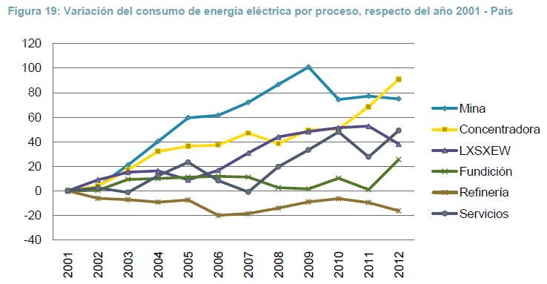
Servicios | Combustibles | 1630.9 | 309.9 |  | 4206.4 | 768.9
 | Electricidad | 3174.2 | 603.1 |  | 3709.2 | 676
 | Total | 4805.1 | 913 |  | 7915.6 | 1444.9

Total | Combustibles | 65732.1 |  |  | 64585.3
 | Electricidad | 71873.7 |  |  | 75891.5
 | Total | 137605.8 |  |  | 140476.8

